Modelo Ficha Técnica
PLANILLA DE DATOS GARANTIZADOS |  |  |  | 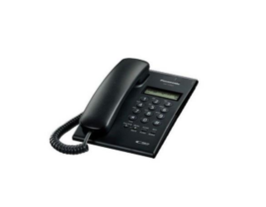 INSERTAR IMAGEN DE REFERENCIA DEL MATERIAL

APARATO TELEFONICO |  |  |  | CODIGO | 2004515
 |  |  |  | FECHA REVISION | 2019-09-17
 |  |  |  | AREA ESPECIALISTA:Redes Telematicas.

DESCRIPCION SAP: Aparato Telefónico Análogo
ITEM | DATOS | UNIDAD | PEDIDO |  | COMENTARIO
1 | Empresa proveedora | …. | (*)
2 | Fabricante | …. | (*)
3 | Marca | …. | (**)
4 | Modelo | …. | (*)
5 | País de origen | …. | (*)
6 | Norma de fabricación y ensayos | ….
7 | Embalaje |  | *Ver anexo*
8 | Tipo de montaje |  | Escritorio
9 | Tipo de telefono |  | Analogico
10 | Altavoz |  | Si
11 | Color |  | Negro/Blanco
12 | Caracteristicas |  | Micrófono-altavoz para conversaciones manos libres
13 | Pantalla incorporada |  | si
14 | Capacidad lista de direcciones |  | 30 numeros telefonicos
15 | Transferencia de llamada |  | Si
16 | Ajuste de volumen |  | Si
17 | Pantalla |  | LCD
18 | Botones programables |  | 12 botones

(*) A indicar por el oferente
(**) Timbrado en el material en alto o bajo relieve

 |  |  |  | ……………………………………………….
 |  |  |  | Fecha de la oferta

 | ………………………………………….
 | Joan Manuel Estevez Nuñez |  |  | ……………………………………………….
 | Encargado de Redes Telemáticas |  |  | Nombre y firma del oferente
COMENTARIOS:
1- Este material cumplirá con todas las indicaciones detalladas en la especificación técnica correspondiente. 2- En caso de haber una solicitud adicional por parte de La Distribuidora o que el Fabricante entienda deba entregar información adicional, para la correcta evaluación de la propuesta, se deberá hacer por escrito y ser anexado a esta planilla de Datos Garantizados.

